Sprache wählen
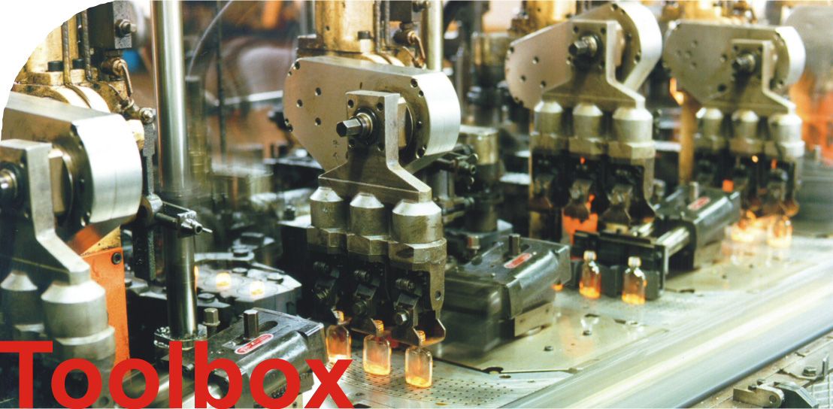

v2.2

Energiepreisszenarien
Energieeinsparung und Wirtschaftlichkeit
 | maximal mögliche Einsparung | realisierbare Einsparung unter aktuellen Randbedingungen | Amortisationszeit Sicherheitswärmetauscher [Jahre] (15/70 °C) | Amortisationszeit Sicherheitswärmetauscher [Jahre] (45/70 °C) | Amortisationszeit Standardwärmetauscher [Jahre] (15/70 °C) | Amortisationszeit Standardwärmetauscher [Jahre] (45/70 °C)
- 15% | 0 | 0 | #N/A | #N/A | #N/A | #N/A
- 5% | 0 | 0 | #N/A | #N/A | #N/A | #N/A
Basisfall | 0 | 0 | #N/A | #N/A | #N/A | #N/A
+ 5% | 0 | 0 | #N/A | #N/A | #N/A | #N/A
+ 15% | 0 | 0 | #N/A | #N/A | #N/A | #N/A

Betriebsstundenszenarien
Energieeinsparung und Wirtschaftlichkeit
 | maximal mögliche Einsparung | realisierbare Einsparung unter aktuellen Randbedingungen | Amortisationszeit Sicherheitswärmetauscher [Jahre] (15/70 °C) | Amortisationszeit Sicherheitswärmetauscher [Jahre] (45/70 °C) | Amortisationszeit Standardwärmetauscher [Jahre] (15/70 °C) | Amortisationszeit Standardwärmetauscher [Jahre] (45/70 °C)
1000 | 0 | 0 | #N/A | #N/A | #N/A | #N/A
2000 | 0 | 0 | #N/A | #N/A | #N/A | #N/A
3000 | 0 | 0 | #N/A | #N/A | #N/A | #N/A
4000 | 0 | 0 | #N/A | #N/A | #N/A | #N/A
5000 | 0 | 0 | #N/A | #N/A | #N/A | #N/A
6000 | 0 | 0 | #N/A | #N/A | #N/A | #N/A
7000 | 0 | 0 | #N/A | #N/A | #N/A | #N/A
8000 | 0 | 0 | #N/A | #N/A | #N/A | #N/A

